상품제안서
달하루 양갱세트(14개입) | 상품코드: S19588

 |  |  |  |  |  |  | 02-713-8555 | www.synergygift.co.kr
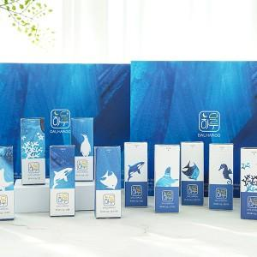

【상세/제작정보】 | <p>달하루는 깨끗한 제주 바다에서 자란 우뭇가사리에 따스한 햇살을 더한 한천으로 정성스럽게 만든 프리미엄 디저트 양갱입니다. *7가지 맛으로 입맛대로 즐길 수 있습니다. 14개입(7가지 맛, 각 2개씩) - 팥, 골드키위, 검은깨, 녹차, 감귤, 고구마, 초코 *개별 포장의 편리함 7가지 맛이 개별포장으로 구성되어 휴대하기 편리하며, 위생적입니다. * CHECK POINT - 부드럽고 쫄깃한 식감 : 식물성 젤라틴인 한천을 주원료로 사용해, 응고력과 탄성력이 우수합니다. - 품질 좋은 국내산 우뭇가사리 : 제주도 청정지역에서 채취한 우뭇가사리에서 자연적인 방식으로 만든 한천을 사용합니다. - 착향료가 아닌 자연 그대로 농축 : 재료의 농축된 원료를 듬뿍 담아 각 재료의 깊은 맛과 향을 담았습니다. *달하루 이럴 때 필요해요! ▶ 특별한 날, 감사한 마음을 전할 때 ▶ 마라톤, 등산 등 강도 높은 운동을 할 때 ▶ 당 보충이 필요할 때 ▶ 우리아이 달콤한 간식으로 안성맞춤 ▶ 이가 약하신 어르신들의 건강한 간식이 필요할 때</p>

【인쇄/포장옵션】 | 스티커 / 쇼핑백

【공급단가】 | 수량 | 30~ | 50~ | 100~ | 300~ | 500~
*VAT별도 | 단가 | 24,810원 | 24,430원 | 23,860원 | 22,900원 | 21,950원

【상품 URL】 | https://www.synergygift.co.kr:443/src/goods_detail.php?gdno=19046

